Bilješke
BILJEŠKE UZ FINANCIJSKE IZVJEŠTAJE - GFI Naziv izdavatelja: Atlantic Grupa d.d. OIB: 71149912416 Izvještajno razdoblje: 1. siječanj 2025. - 31. prosinac 2025 Bilješke uz financijske izvještaje sastavljaju se sukladno odredbama Međunarodnih standarda financijskog izvještavanja (dalje: MSFI) na način da trebaju: a) pružiti informacije o osnovi za sastavljanje financijskih izvještaja i određenim računovodstvenim politikama primijenjenim u skladu s Međunarodnim računovodstvenim standardom 1 (MRS 1), b) objaviti informacije prema MSFI-a koje nisu prezentirane u izvještaju o financijskom položaju, izvještaju o sveobuhvatnoj dobiti, izvještaju o novčanim tokovima i izvještaju o promjenama kapitala, c) pružiti dodatne informacije koje nisu prezentirane u izvještaju o financijskom položaju, izvještaju o sveobuhvatnoj dobiti, izvještaju o novčanim tokovima i izvještaju o promjeni kapitala, ali su važne za razumijevanje bilo kojeg od njih. (d) U bilješkama uz godišnje financijske izvještaje, osim gore navedenih informacija, objavljuju se i sljedeće informacije: 1. naziv, sjedište poduzetnika (adresa), pravni oblik poduzetnika, državu osnivanja, matični broj subjekta, osobni identifikacijski broj te, ako je primjenjivo, da je poduzetnik u likvidaciji, stečaju, skraćenom postupku prestanka ili izvanrednoj upravi 2. usvojene računovodstvene politike 3. ukupan iznos svih financijskih obveza, jamstava ili nepredviđenih izdataka koji nisu uključeni u bilancu, te naznaku prirode i oblika eventualno uspostavljenog stvarnog osiguranja koje je dano; sve obveze koje se odnose na mirovine poduzetnika unutar grupe ili društva povezana sudjelujućim interesom objavljuju se odvojeno 4. iznos predujmova i odobrenih kredita članovima administrativnih, upravljačkih i nadzornih tijela, s naznakama kamatnih stopa, glavnih uvjeta i svih otplaćenih, otpisanih ili ukinutih iznosa, kao i obveza dogovorenih u njihovu korist preko bilo kakvih jamstava, s naznakom ukupnog iznosa za sva

Financijski izvještaji Društva sastavljeni su sukladno Međunarodnim standardima financijskog izvještavanja (MSFI) koji su odobreni od Europske Unije (EU), primjenom metode povijesnog troška.
Sastavljanje financijskih izvještaja sukladno Međunarodnim standardima financijskog izvještavanja (MSFI) zahtijeva upotrebu određenih ključnih računovodstvenih procjena. Također se od Uprave zahtijeva da se služi prosudbama u procesu primjene računovodstvenih politika Društva. Područja koja uključuju viši stupanj prosudbe ili složenosti, odnosno područja gdje su pretpostavke i procjene značajne za financijske izvještaje prikazana su u bilješci 4 uz revidirane financijske izvještaje.
Društvo je sastavilo ove odvojene financijske izvještaje u skladu s hrvatskim zakonskim propisima. Društvo je također sastavilo konsolidirane financijske izvještaje na dan 31. prosinca 2025. godine i godinu koja je tada završila, u skladu s MSFI koji su odobreni od strane Europske Unije (EU) za Društvo i njegova ovisna društva (Grupa) koji su odobreni od strane Uprave na dan 30. ožujka 2026. godine. Korisnici ovih odvojenih financijskih izvještaja trebali bi ih čitati zajedno s konsolidiranim financijskim izvještajima Grupe na dan 31. prosinca 2025. godine i godinu koja je tada završila u svrhu dobivanja cjelokupnih informacija o financijskom položaju Grupe, rezultatima njenog poslovanja i promjenama financijskog stanja Grupe u cjelini. Konsolidirani financijski izvještaji objavljeni su na internet stranici Društva (www.atlanticgrupa.com).
Informacije koje prema MSFI-a treba objaviti, a koje nisu prezentirane u izvještaju o financijskom položaju, izvještaju o sveobuhvatnoj dobiti, izvještaju o novčanim tokovima i izvještaju o promjenama kapitala objavljene su u bilješkama 3 do 26 uz revidirane financijske izvještaje.
Naziv, sjedište (adresa) izdavatelja, pravni oblik izdavatelja, država osnivanja, matični broj subjekta, osobni identifikacijski broj objavljeni su na stranici Opći podaci u sklopu ovog dokumenta te u bilješci 1 uz revidirane financijske izvještaje.
Usvojene računovodstvene politike pojašnjene su u bilješkama 2.2 do 2.23. uz revidirane financijske izvještaje.
Financijske obveze po osnovi danih jamstava koje nisu uključene u bilancu nisu materijalno značajne i Uprava vjeruje kako je mogućnost bilo kakvog odljeva po osnovu istih neznatna. Društvo nema obveza po osnovi mirovina iz domene MRS 19.
Društvo nema predujmova i odobrenih kredita članovima administrativnih, upravljačkih i nadzornih tijela kao ni obveza dogovorenih u njihovu korist preko bilo kakvih jamstava.

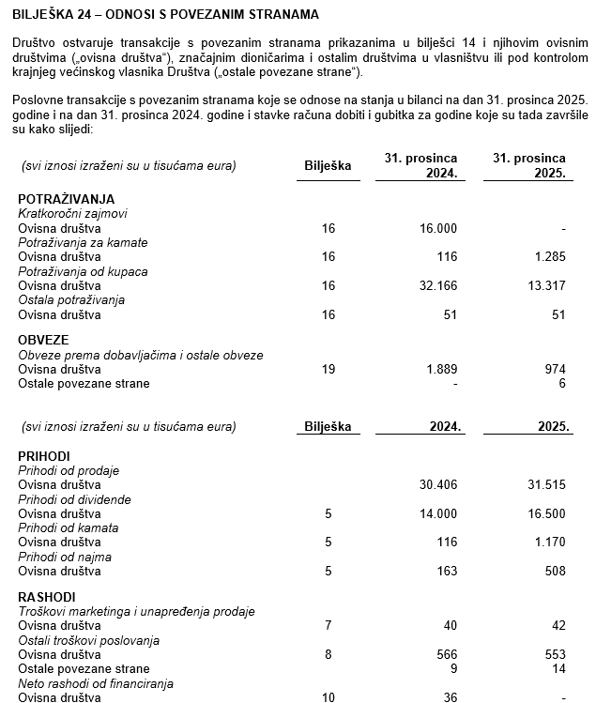
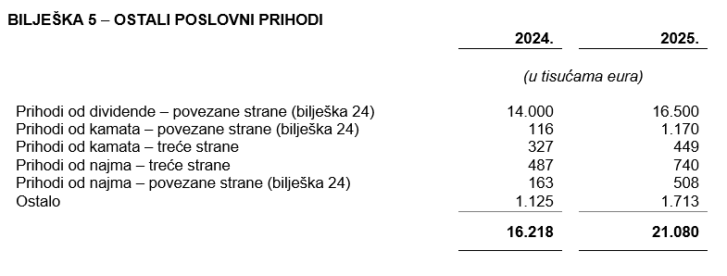

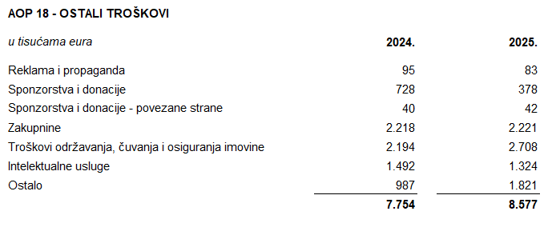
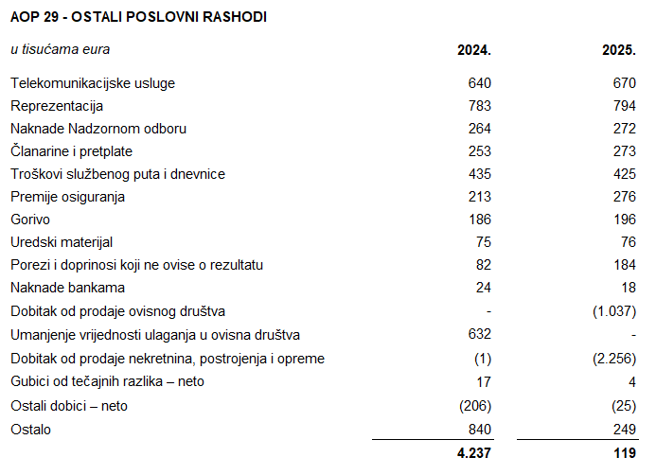

Društvo nema dugovanja koja dospijevaju nakon više od pet godina.
Na dan 31. prosinca 2025. krediti od banaka uključuju jedan dugoročni kredit osiguran zadužnicom s dospijećem 21. listopada 2026. godine. Na dan 31. prosinca 2025. i na dan 31. prosinca 2024. Društvo nema založene dugotrajne materijalne imovine i nematerijalne imovine kao sredstvo osiguranja otplate kredita.
U 2025. godini u Društvu je bilo zaposleno prosječno 198 radnika (2024.: 188). Društvo ne prati zaposlenike po kategorijama.
NIje bilo kapitalizacije plaća u 2025. godini.
U 2025. godini članovi Uprave po osnovi plaće i godišnjeg bonusa, te primitaka u naravi zaprimili su ukupan bruto iznos od 3.793 tisuće eura (2024.: 3.765 tisuća eura).
Rezerviranja za odgođeni porez, stanja odgođenog poreza na kraju poslovne godine i kretanja tih stanja tijekom poslovne godine prikazana su u bilješci 21 uz financijske izvještaje.
Društvo nema sudjelujućih interesa.
NIje bilo transakcija upisa dionica niti udjela tijekom tekućeg razdoblja u okviru odobrenog kapitala.
Ne postoji više redova dionica.
Društvo nema potvrda o sudjelovanja, konvertibilnih zadužnica, jamstava, opcija ili sličnih vrijednosnica ili prava.
Društvo nema udjela u društvima s neograničenom odgovornosti.
Godišnje konsolidirane financijske izvještaje najveće grupe poduzetnika sastavlja društvo MYBERG d.o.o. Zagreb.
Revidirani odvojeni i konsolidirani financijski izvještaji za 2025. godinu će se uputiti Nadzornom odboru na ispitivanje i predložiti da Nadzorni odbor da svoju suglasnost na iste na sjednici zakazanoj prema objavljenom kalendaru događanja (28. travnja 2026.). Po donošenju odluke Nadzornog odbora, Uprava Društva će istovremeno, na sjednici Nadzornog odbora zakazanoj prema objavljenom kalendaru događanja (30. travnja 2026.), Nadzornom odboru uputiti Prijedlog odluke o upotrebi dobiti radi zauzimanja stava. Odluka Nadzornog odbora Društva o suglasnosti na godišnje izvještaje i, posljedično, prijedlog Uprave i Nadzornog odbora o upotrebi dobiti, objavit će se sukladno članku 463. stavku 4. Zakona o tržišta kapitala.
Transakcije s ostalim povezanim stranama objavljene su u bilješci 24 uz revidirane financijske izvještaje.
Nema značajnih događaja koji su nastupili nakon datuma bilance, a koji bi imali značajan utjecaj na financijske izvještaje Društva na dan ili za razdoblje završeno 31. prosinca 2025. godine.
Naknade za zakonom propisanu reviziju odvojenih i konsolidiranih financijskih izvještaja Društva iznosile su 226 tisuća eura (2024.: 212 tisuća eura) dok su naknade za ostale usluge iznosile 81 tisuću eura (2024.: 81 tisuću eura). Ostale usluge odnose se na Izvještaj o održivosti te na Izvještaj o primicima Uprave i Nadzornog odbora.
Obveze po najmovima proizašle iz primjene MSFI 16 iskazane su u sklopu AOP 104 i AOP 116, a pravo na korištenje imovine u sklopu pozicija AOP 12 i AOP 14.
Rezerviranja se iskazuju unutar obveza po ročnosti pa su tako dugoročna rezerviranja iskazana u sklopu AOP 108, a kratkoročna u sklopu AOP 124. Detalji za rezerviranja su objavljeni u bilješci 22 uz revidirane financijske izvještaje.

